Página1
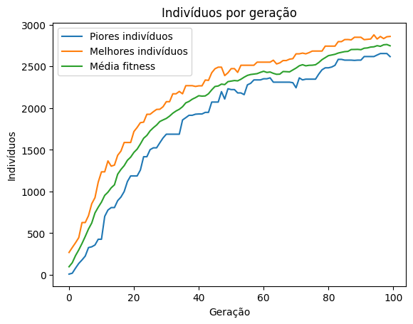
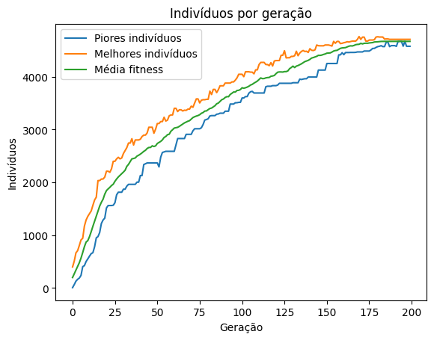
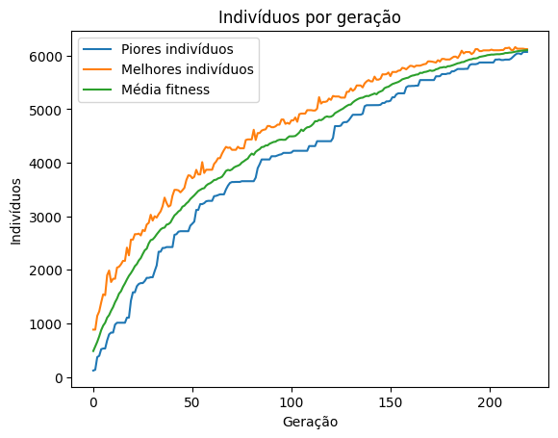
Quantidade de produtos | Heurístico |  |  | Solver Gurobi utilizando Simplex Primal
 | Tempo de execução (s) | Solução ótima encontrada | GAP | Tempo de execução (s) | Solução ótima encontrada | GAP | 100 |  | 500 |  |  | 1000 |  | 2000 |  |  | 3000
100 | 0.4 | 2859.78 | 30.87% | 1.4 | 2185.11 | 0.01%
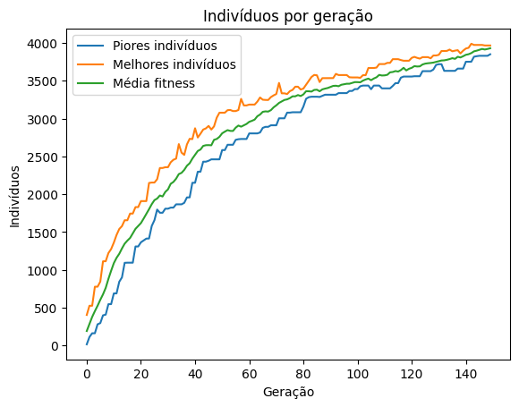
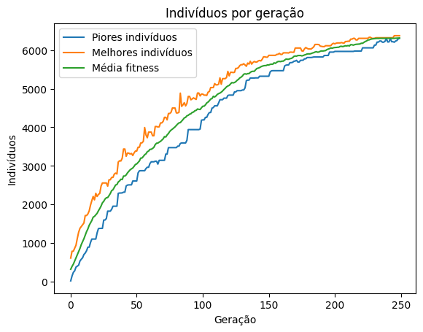
500 | 3.2 | 3966.7 | 7.65% | 41.9 | 4295.5 | 0.00%
1000 | 18.2 | 4705.41 | 13.53% | 54.3 | 5442.23 | 0.01%
2000 | 47.1 | 6374.98 | 9.56% | 265.3 | 7048.87 | 0.01%
3000 | 49.3 | 6122.43 | 20.20% | 840.8 | 7675.69 | 0.01%
4000 | 132 | 6813.2 | 21.94 | 1192.9 | 8729.38 | 0.01%
5000 | 250.3 | 7029.08 | 22.56% | 1921.2 | 9077.62 | 0.01%
6000 | 431.7 | 8205.56 | 15.71% | 3526.5 | 9729.75 | 0.01%
7000 | 532.6 | 8388.74 | 15.92% | 5497.7 | 9978.24 | 0.01%
8000 | 1001.2 | 9896.36 | 0.00%
10000

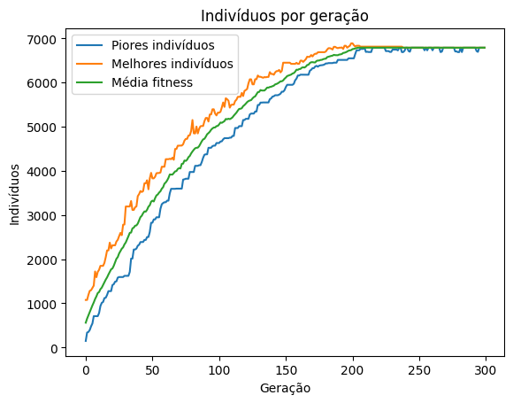
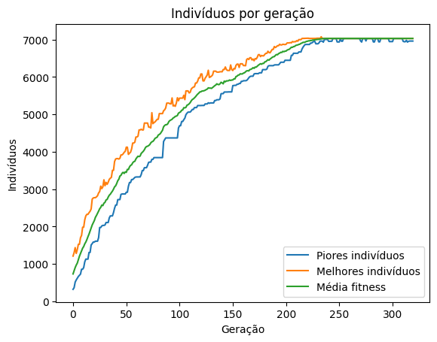
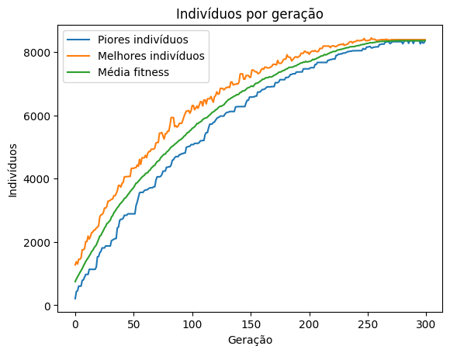
 |  |  |  |  |  |  | 4000 |  |  | 5000 |  |  | 6000 |  | 7000
 |  |  |  |  |  |  |  |  |  |  |  |  |  |  |  | 8000
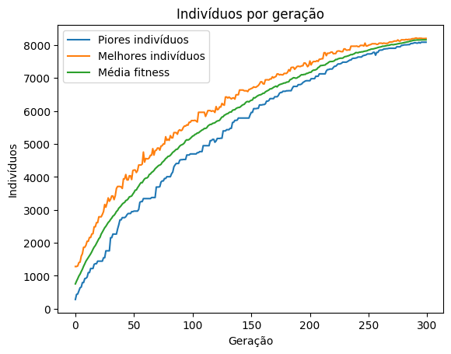
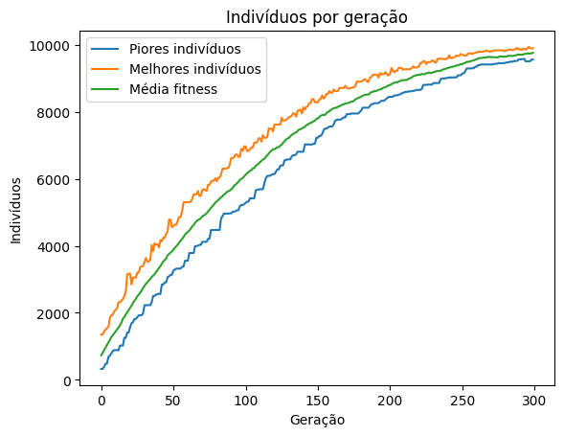

 |  |  |  |  |  |  |  | 1000

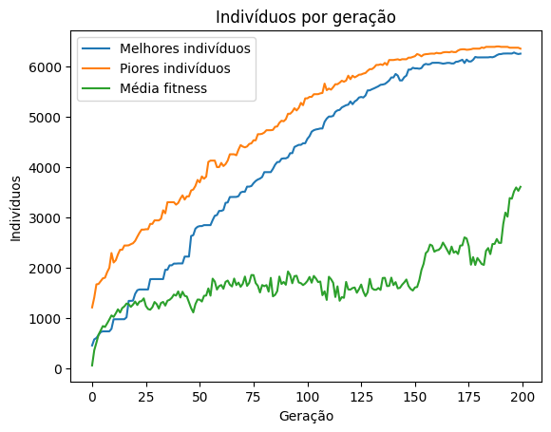

 |  |  |  |  |  |  |  | 3000 |  |  | 3000

